NO.1
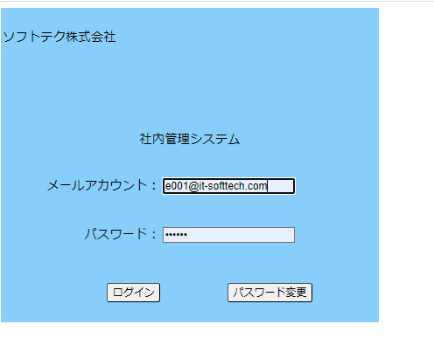
No.1初期表示ー社内管理システム機能画面
 | テストデータNo.1でログイン | 社内管理システム機能画面表示

NO.2
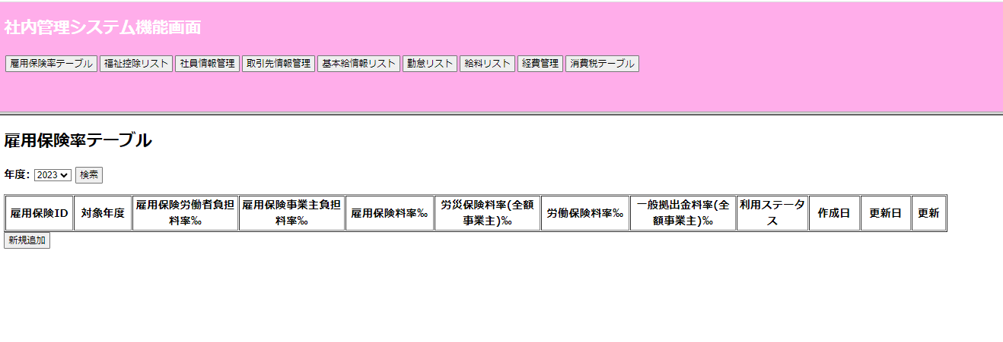
NO.2

 | 社内管理システム機能画面の「雇用保険機テブール」ボタン押す

NO.4
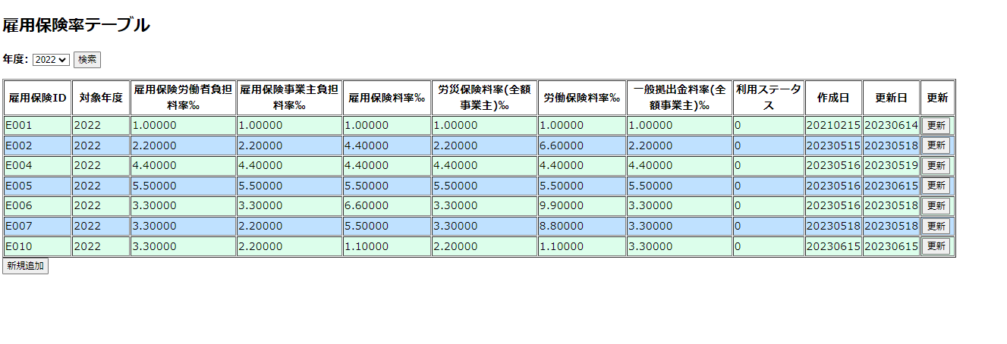
NO.4
 | 対象年度に(2022)を入力して検索ボダン押す

 | 入力した2022のデータが表示

NO.5
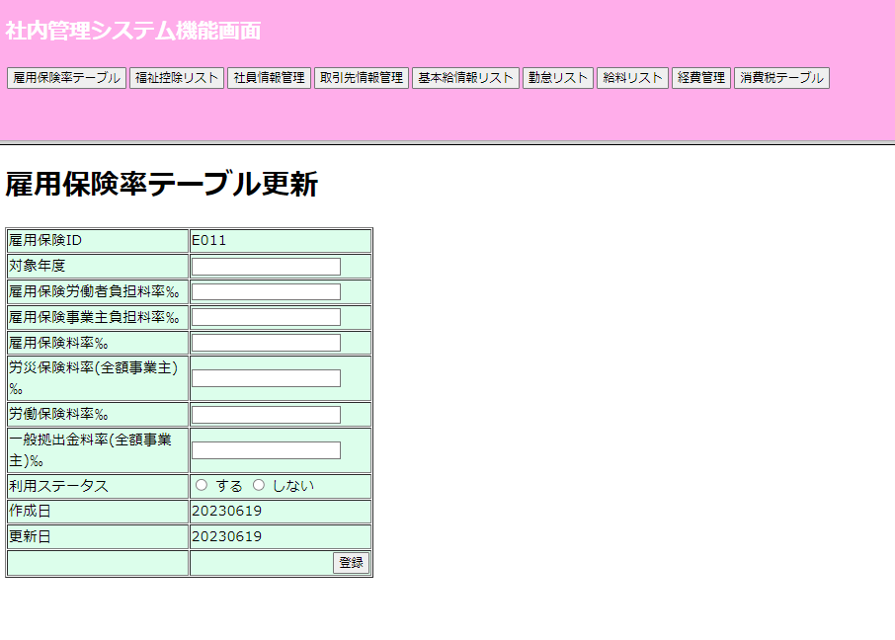
NO.5

 | 新規追加ボダン押す

 |  | 雇用保険画面へ遷移される

NO.6
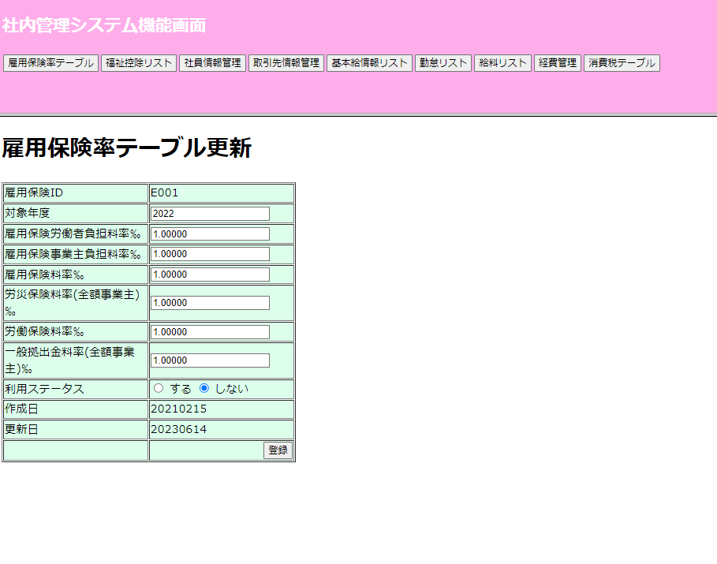
NO.6
 | 更新ボダン押す

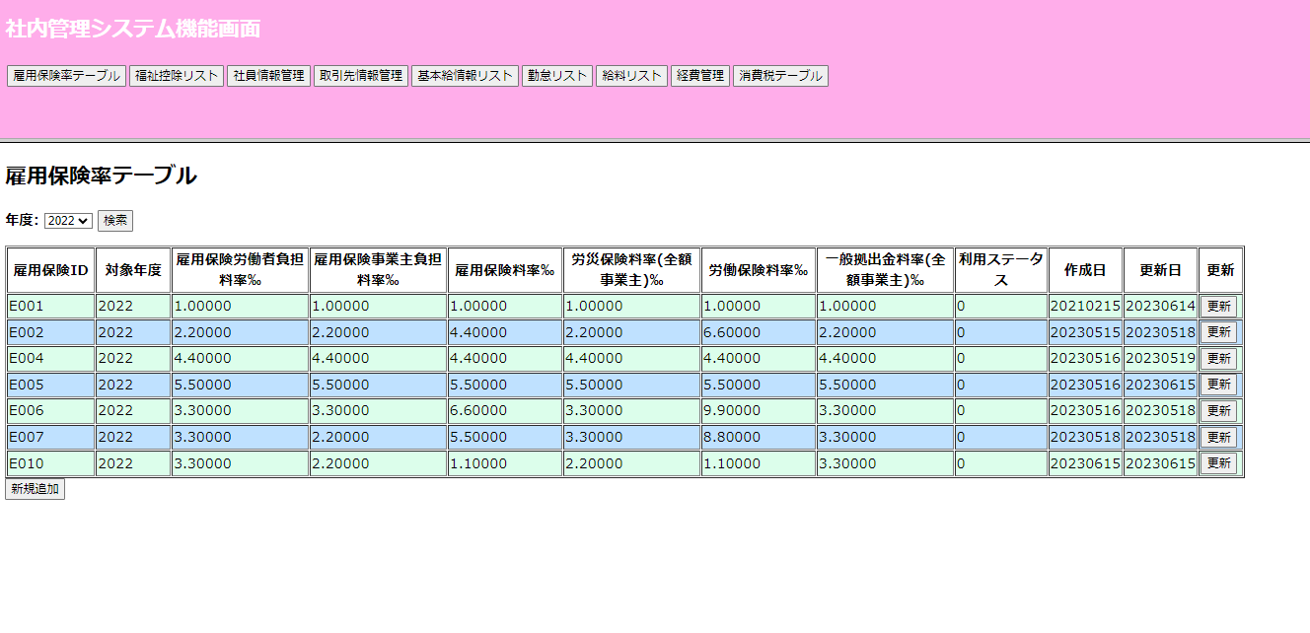

 |  | 雇用保険画面へ遷移される

